Sheet1
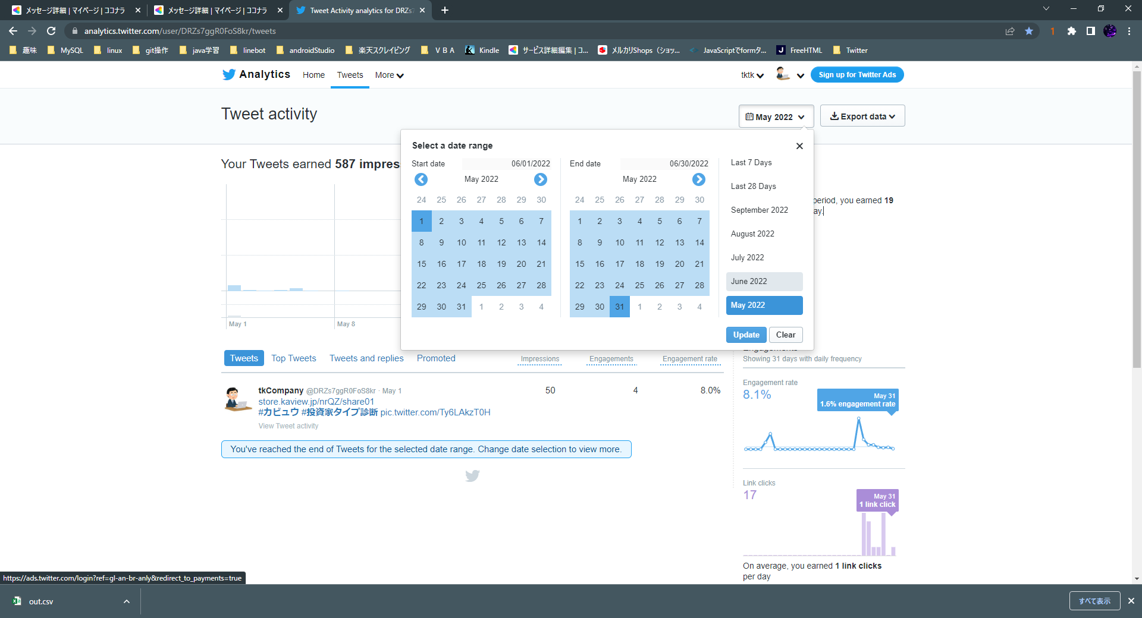

https://analytics.twitter.com/
へアクセス後、loginする。
①クリック
Tweetsをクリック

②対象月クリック

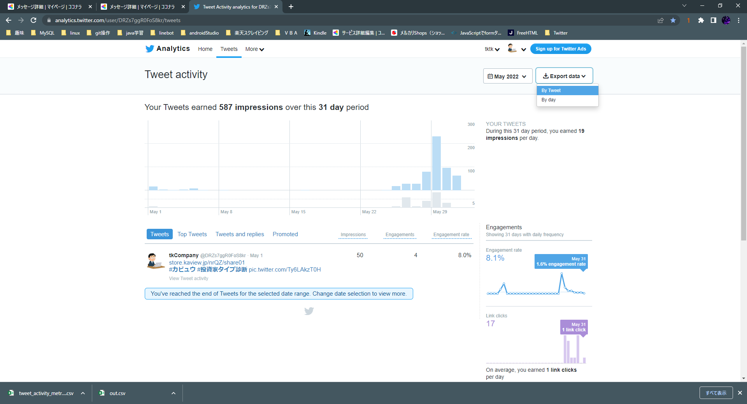

③対象月クリック

④Export dataクリック

⑤ダウンロード完了

※ダウンロードデータは文字コードの違いで日本語が文字化けする仕様になってます。

